Général
Général : Outil de décision de la dose à appliquer
1) Mesurer les dimensions des/du buis (longueur, largeur et hauteur)
2) Renseigner le Type de buis et suivre l'outil
3) Se diriger en bas de la page, vers la feuille correspondant à la méthode conseillée

Type de buis |  | Renseigner le type de buis
Méthode conseillée |  | Renseigner les dimensions

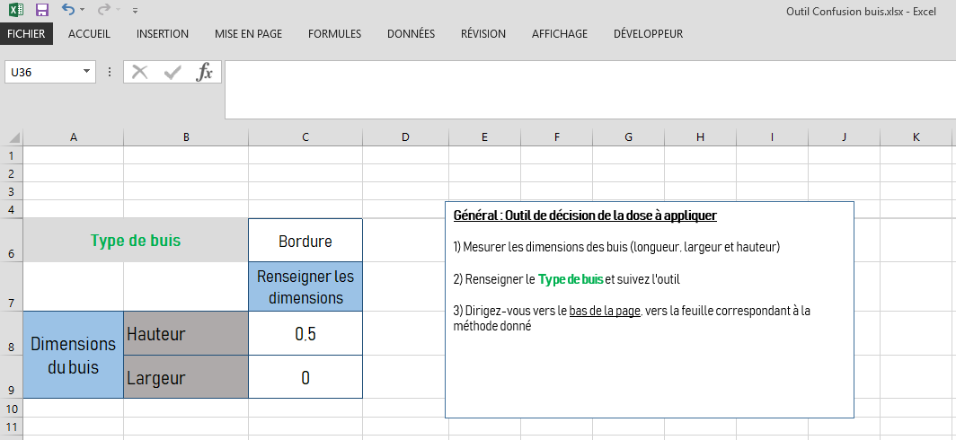
Dimensions du buis de bordure | Hauteur | 0
 | Largeur | 0

Méthode 1
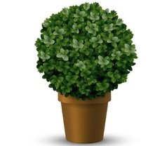
Longueur en m | Largeur en m | Hauteur en m | Dose de phéromone
0 | 0 | 0 | 2

Méthode 1 : Pour un buis isolé et/ou de taupière

1) Renseigneur la longueur, largeur et hauteur du buis 2) Le nombre de doses de phéromones à appliquer est calculée Cette dose est à répartir le plus uniformément possible, à l'intérieur du feuillage. Par exemple : • Pour 3 doses : • Pour 2 doses :

Méthode 2
Longueur en m | Largeur en m | Hauteur en m | Dose de phéromone
0 | 0 | 0 | 1
Méthode 2 : Pour un buis de bordure avec une hauteur et une largeur inférieures à 1m.

1) Renseigneur la longueur du buis 2) La dose de phéromones à appliquer est calculée
3) Répartir cette dose, à l'intérieur du feuillage : - à mi-hauteur sur toute la longueur - tous les deux mètres en commençant au point zéro. Par exemple : • Pour 4 doses :

Méthode 3
Longueur en m | Largeur en m | Hauteur en m | Dose de phéromone
0 | 0 | 0 | Mauvaise méthode, revérifier à la page Général

1) Renseigneur la longueur du buis 2) La dose de phéromones à appliquer est calculée
3) Répartir cette dose, à l'intérieur du feuillage : - en aternant les doses en haut et en bas - tous les demi-mètres en commençant au point zéro. Par exemple : • Pour 6 doses :
Méthode 3 : Pour un buis de bordure avec une hauteur supérieure à 1m
1 m

Méthode 4
Longueur en m | Largeur en m | Hauteur en m | Dose de phéromone par face | Dose de phéromone au total
0 | 0 | 0 | Mauvaise méthode, revérifier à la page Général | Mauvaise méthode, revérifier à la page Général

1) Renseigneur la longueur du buis 2) La dose de phéromones à appliquer est calculée
3) Répartir cette dose, à l'intérieur du feuillage : - en aternant les doses en haut et en bas - tous les demi-mètres en commençant au point zéro
- de chaque côté Par exemple : • Pour 6 doses par face (donc 12 au total) :
Méthode 4 : Pour un buis de bordure avec une hauteur et une largeur supérieures à 1m
1 m

F.A.Q (Foire aux questions)
Question : Je dois appliquer 2 doses de phéromones sur une boule de buis. Comment dois-je les répartir ?
Réponse : Le but est de couvrir l'ensemble du volume foliaire du buis. Si le buis est en forme de boule, une dose d'un côté et une dose sur le côté opposé.
Question : J'ai supprimé des éléments de l'outil excel, il ne fonctionne plus comme avant, que dois-je faire ?
Réponse : Supprimer votre fichier et télécharger en un nouveau
Question : A combien correspond une dose de phéromone ?
Réponse : Une dose de phéromone correspond à un gramme de produit, Visuellement, cela fait la taille d'une noisette.
F.A.Q (Foire aux questions)

